センター
 | 印はスプーンが必要な献立です |  | 令和7(2025)年 3月 給食予定献立表 |  |  |  |  |  |  |  |  | 中学校（センター）
◎印は「かみかみ献立」です |  |  |  |  |  |  |  |  |  |  |  | 寝屋川市教育委員会 寝屋川市学校給食会
日 (曜) | 献立名 |  | 食 品 名
 |  |  | 赤（体をつくる） |  |  | 緑（体の調子をととのえる） |  |  | 黄（エネルギーになる） |  |  | その他

3 (月) | 牛乳 |  | 牛乳
 | ごはん |  |  |  |  |  |  |  | 米
 | さわらの煮付け |  | さわら 削り節 |  |  |  |  |  | 砂糖 |  |  | 濃口しょうゆ 酒
 | 白菜ちりめん |  | ちりめんじゃこ 削り節 |  |  | 白菜 |  |  |  |  |  | 淡口しょうゆ みりん 酒
 | かきたま汁 |  | たまご かまぼこ だし昆布 削り節 |  |  | 玉ねぎ 青ねぎ |  |  | かたくり粉 |  |  | 淡口しょうゆ 塩
 | ひしもち |  |  |  |  |  |  |  | ひしもち
4 (火) | 牛乳 |  | 牛乳
 | ごはん |  |  |  |  |  |  |  | 米
 | だし巻き卵 |  | だし巻き卵
 | もやしとたくあんの和え物 |  |  |  |  | もやし たくあん |  |  | ごま なたね油
 | かす汁 |  | 豚肉 鮭ボール 油揚げ 白みそ 削り節 |  |  | 大根 人参 青ねぎ |  |  | こんにゃく 酒かす |  |  | 淡口しょうゆ
5 (水) | 牛乳 |  | 牛乳
 | 減量パン |  |  |  |  |  |  |  | 減量パン
 | 焼スパゲティ |  | 豚肉 いか 青のり粉 |  |  | キャベツ 人参 玉ねぎ |  |  | スパゲティ なたね油 |  |  | ウスターソース とんかつソース 塩 こしょう
 | ごぼうサラダ |  |  |  |  | ごぼう 人参 とうもろこし |  |  | ごま なたね油 ノンエッグマヨネーズ |  |  | 濃口しょうゆ
 | スクエアチーズ |  | チーズ
6 (木) | 牛乳 |  | 牛乳
 | 梅ごはん |  |  |  |  | 梅干し |  |  | 米
 | 鶏肉の竜田揚げ |  | 鶏肉 |  |  | 土しょうが |  |  | かたくり粉 米油 |  |  | 酒 濃口しょうゆ
 | キャベツのソテー |  |  |  |  | キャベツ |  |  | なたね油 |  |  | 塩 こしょう
 | えのきのすまし汁 |  | 豆腐 かまぼこ 削り節 だし昆布 |  |  | えのきたけ 青ねぎ |  |  |  |  |  | 淡口しょうゆ 塩
 | すだちゼリー |  |  |  |  |  |  |  | すだちゼリー
7 (金) | 牛乳 |  | 牛乳
 | コッペパン |  |  |  |  |  |  |  | コッペパン
 | ウィンナーのケチャップ煮 |  | ウィンナー |  |  |  |  |  | 砂糖 |  |  | トマトケチャップ ウスターソース
 | コーンポテト |  |  |  |  | とうもろこし |  |  | じゃが芋 バター |  |  | 塩 こしょう
 | ビーフンスープ |  | 鶏肉 削り節 |  |  | キャベツ 人参 玉ねぎ |  |  | ビーフン |  |  | 淡口しょうゆ 塩
10 (月) | 牛乳 |  | 牛乳
 | ごはん |  |  |  |  |  |  |  | 米
 | ツナ大豆ふりかけ |  | まぐろオイル漬け 大豆フレーク |  |  | 人参 土しょうが |  |  | なたね油 砂糖 |  |  | 濃口しょうゆ 酒
 | 豚肉とじゃが芋の煮付け |  | 豚肉 絹揚げ |  |  | 玉ねぎ 人参 |  |  | じゃが芋 こんにゃく 砂糖 |  |  | 濃口しょうゆ

11 (火) | 牛乳 |  | 牛乳
 | ごはん |  |  |  |  |  |  |  | 米
 | 豚肉のしょうが炒め |  | 豚肉 |  |  | 土しょうが 玉ねぎ 人参 |  |  | なたね油 こんにゃく 砂糖 |  |  | 酒 濃口しょうゆ
 | 五目スープ |  | たまご 削り節 |  |  | 玉ねぎ 人参 青ねぎ 干しいたけ |  |  | 春雨 かたくり粉 |  |  | 淡口しょうゆ 塩 こしょう
 | 桃ゼリー |  |  |  |  |  |  |  | 桃ゼリー
12 (水) | 牛乳 |  | 牛乳
 | ごはん |  |  |  |  |  |  |  | 米
 | 鶏肉とじゃがいものうま塩炒め |  | 鶏肉 |  |  |  |  |  | じゃが芋 なたね油 砂糖 |  |  | 酒 塩
 | 揚げギョウザ |  | ギョウザ |  |  |  |  |  | 米油
 | 白菜のみそ汁 |  | 豆腐 赤みそ 白みそ 削り節 |  |  | 白菜 人参
13 (木) | 牛乳 |  | 牛乳
 | ごはん |  |  |  |  |  |  |  | 米
 | カレーライス |  | 鶏肉 |  |  | 玉ねぎ 人参 |  |  | なたね油 じゃが芋 |  |  | こしょう 濃口しょうゆ カレールウ
 | ひじきと白菜のサラダ |  | ひじき 粉かつお |  |  | 白菜 大根 人参 |  |  | 砂糖 |  |  | 濃口しょうゆ 酢
 | ヨーグルト |  | ヨーグルト
18 (火) | 牛乳 |  | 牛乳
 | 食パン |  |  |  |  |  |  |  | 食パン
 | 野菜ソテー |  | ベーコン |  |  | キャベツ チンゲンサイ |  |  | なたね油 |  |  | 塩 こしょう
 | クリームシチュー |  | 鶏肉 調理用牛乳 |  |  | 玉ねぎ 人参 |  |  | なたね油 じゃが芋 バター 小麦粉 |  |  | 塩 こしょう チキンブイヨン

19 (水) | 牛乳 |  | 牛乳
 | ごはん |  |  |  |  |  |  |  | 米
 | さばのあまだれかけ |  | さば |  |  |  |  |  | 米油 砂糖 |  |  | 濃口しょうゆ
 | キャベツのごま和え |  |  |  |  | キャベツ |  |  | ごま |  |  | 濃口しょうゆ
 | ◎かむかむ豚汁 |  | 豚肉 くきわかめ 削り節 赤みそ |  |  | ごぼう 大根 人参 土しょうが
21 (金) | 牛乳 |  | 牛乳
 | ごはん |  |  |  |  |  |  |  | 米
 | 鶏肉のソース煮 |  | 鶏肉 |  |  | 土しょうが 大根 しめじ |  |  | 砂糖 かたくり粉 |  |  | 濃口しょうゆ 酒 ウスターソース
 | 肉団子と春雨のスープ |  | ミートボール 削り節 |  |  | キャベツ 人参 青ねぎ |  |  | 春雨 |  |  | 濃口しょうゆ 淡口しょうゆ 塩 こしょう

 | ※３月17日（月）は民間調理業者で調理したデリバリー弁当を提供します。

 | 栄養素 | ｴﾈﾙｷﾞｰ | たんぱく質 | 脂質 | ｶﾙｼｳﾑ | ﾏｸﾞﾈｼｳﾑ | 鉄 | 亜鉛 | ビタミンA | ﾋﾞﾀﾐﾝB1 | ﾋﾞﾀﾐﾝB2 | ﾋﾞﾀﾐﾝC | 食物繊維 | 食塩相当量
 | 単位 | kcal | % | % | mg | mg | mg | mg | μg | mg | mg | mg | g | g
 | 当月平均 | 781 | 15.9 | 27.7 | 352 | 97 | 2.8 | 3.9 | 262 | 0.43 | 0.57 | 29 | 6.5 | 2.8
 | 摂取基準 | 830 | エネルギーの 13～20% | エネルギーの 20～30% | 450 | 120 | 4.5 | 3.0 | 300 | 0.50 | 0.60 | 35 | 7.0 | 2.5
旬
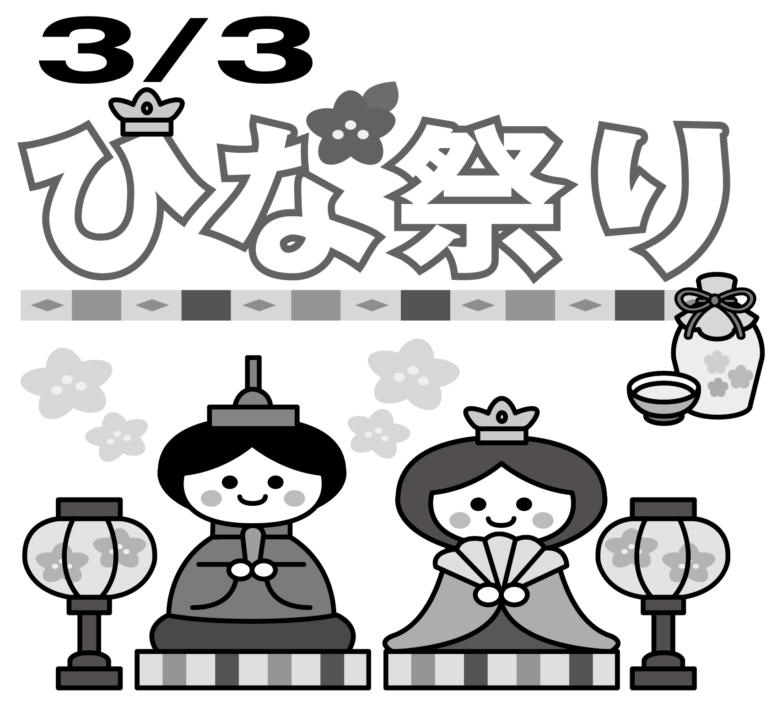
3/3（月） ひなまつり献立

ひなまつりには、ひな人形や桃の花・ひしもちなどを飾ってお祝いをします。給食ではひしもちが出ます。
ひじき

ひじきは乾燥のものが主流で旬を感じにくい食材ですが、3～5月の暖かくなり始める季節が旬です。この時期に収穫されたひじきはやわらかく、その後蒸す・茹でる工程を経て乾燥されます。
産地の多くは中国や韓国産のものが流通しています。国産のものはごくわずかですが、給食では長崎県や大分県・三重県などで収穫されたひじきを主に
使用しています。

3/6（木） 卒業おめでとう献立

心も体も成長途中の皆さんにとって、食事から栄養をしっかりとること、食事を楽しむことが何より大切です。給食を通して学んだことを思い出しながら、毎日の食生活をよりよいものにしてほしいと願っています。
６日（木）は鳥が巣を旅立つことの語呂が似ている「すだちゼリー」が出ます。

